訓練コース内容
訓練コース内容
識別コード | ２４Ｌ０４０１ | 訓練コース番号 | 5-06-27-207-05-0077
訓練科名 | 長期高度人材育成コース 介護福祉士養成コース（２年）
訓練期間 | 令和６年４月１日（月）～令和８年３月３１日（火）
訓練実施校名 | 近畿社会福祉専門学校
所在地 | 大阪市都島区片町１－５－１３ 大手前センチュリービル３階
電話番号 | ０６－６１３６－１１１７ | 受付時間 | ９：３０～１７：００
事前説明会日時 | 令和6年2月9日 （金）11:00～13:00/15:00～17:00
 | 令和6年2月14日 （水）11:00～13:00/15:00～17:00
 | 令和6年2月19日 （月）11:00～13:00/15:00～17:00
 | 令和6年2月22日 （木）11:00～13:00/15:00～17:00
 | 令和6年2月27日 （火）11:00～13:00/15:00～17:00
 | 令和6年3月1日 （金）11:00～13:00/15:00～17:00
選考試験日 | 3月13日（水）
試験科目 | 個人面接
入校に必要な 最終学歴 | 高等学校卒業もしくは同等資格
最寄り駅 | 京阪電車 本線 天満橋駅（徒歩７分・距離０．５ｋｍ）
 | OsakaMetro 谷町線 天満橋駅（徒歩７分・距離０．５ｋｍ）
 | OsakaMetro 長堀鶴見緑地線 大阪ビジネスパーク駅（徒歩７分・距離０．７ｋｍ）
 | ＪＲ東西線 大阪城北詰駅（徒歩５分・距離０．４ｋｍ）
備考 | 原則登校になりますが、状況によりオンライン訓練があります。受講に必要な備品 （パソコン、スマートフォン」、モバイルルータ―、アプリケーション等）は自己負担 となります。

【最寄り駅からの地図】
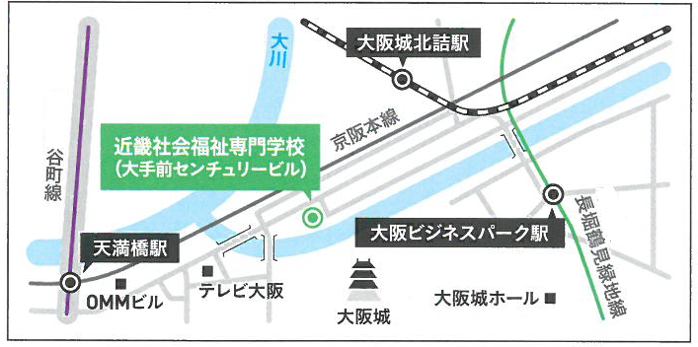
OsakaMetro
OsakaMetro

